1-Date proiect
Completați celulele cu informatiile solicitate

PROGRAMUL TRANZITIE JUSTA 2021-2027
Obiectiv specific A permite regiunilor și cetățenilor să facă față efectelor sociale, asupra ocupării forței de muncă, economice și de mediu ale tranziției către țintele energetice și climatice ale Uniunii pentru 2030 și o economie neutră din punct de vedere climatic a Uniunii până în 2050, în temeiul Acordului de la Paris. (FTJ)
Componenta Dezvoltarea transportului public verde prin achiziția de material rulant de transport urban curat și dezvoltarea rețelei de combustibili alternativi
Denumire Obiectiv specific unic: JSO8.1. A permite regiunilor și cetățenilor să facă față efectelor sociale, asupra ocupării forței de muncă, economice și de mediu ale tranziției către țintele energetice și climatice ale Uniunii pentru 2030 și o economie neutră din punct de vedere climatic a Uniunii până în 2050, în temeiul Acordului de la Paris. (FTJ)

SOLICITANT | In cazul parteneriatelor, solicitantul este parteneriatul dintre UAT municipiu/oras în calitate de lider al parteneriatelor formate alături de UAT județul/orașul/comuna sau UAT Județul în calitate de lider și UAT municipiu/orașul/comuna

DENUMIRE PROIECT

COD SMIS

Curs INFOREURO

Anul depunerii cererii de finantare | 2025 | Se va completa celula B17 cu anul depunerii cererii finantare. Data introdusa in celula trebuie sa fie in formatul yyyy.
Data estimata pentru semnarea contractului de finantare |  | Se va completa celula B18 cu data estimata pentru semnarea contractului de finantare. Data introdusa in celula trebuie sa fie in formatul dd.mm.yyyy.
Perioada de realizare a activitatilor dupa semnarea contractului de finantare (luni) |  | Se va completa celula B19 cu numarul de luni estimat pentru realizarea activitatilor proiectului.

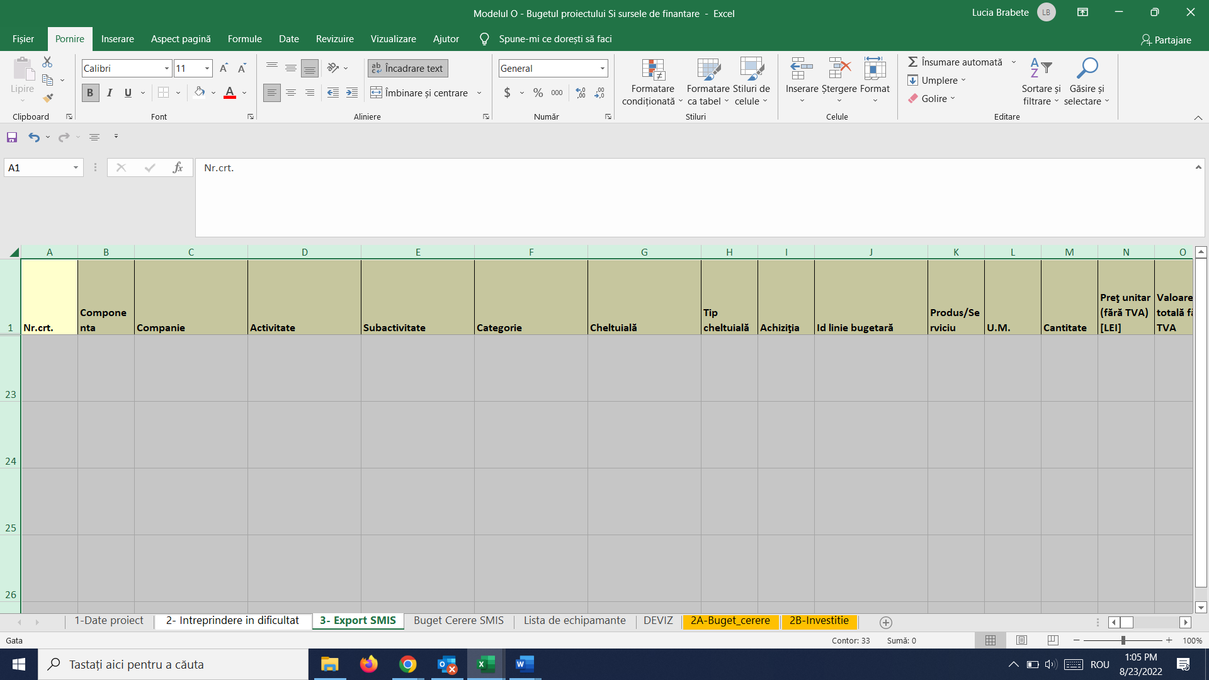
Introducere: | Datele se introduc numai in celulele marcate cu albastru; datele se introduc in LEI. A nu se modifica formulele de calcul - acestea sunt calculate automat in urma introducerii datelor de intrare
1- Date Proiect | Completați celulele cu informatiile solicitate.
2- Situatii financiare | Se introduc datele din situatiile financiare ale solicitantului, pentru anii fiscali anteriori depunerii cererii de finantare (Bilant, Contul de rezultate patrimonial , Contul de executie bugetara (Anexa Contul de execuţie a bugetului: venituri şi cheltuieli), Indicatori de executie bugetara ANUALI (conform Anexa nr. 2 la O.M.A.I-O.M.F.P nr. 244/2651/2010 “pentru aprobarea metodologiilor de aplicare a prevederilor art. 14 alin. (7, ale art. 57 alin. (2^1) si ale art. 76^1 alin. (1 lit. e) din Legea nr. 273/2006 privind finantele publice locale”), anexa nr. 1.3 la norme şi proceduri, Calculul gradului de îndatorare ). Unde N-1 este anul anterior depunerii cererii de finanare.
3- Buget Cerere SMIS | Foaia de lucru 4-Buget SMIS este completată automat.
4- Deviz | Se introduc datele solicitate în conformitate cu Documentația tehnico economica-economica, inclusiv contractul de lucrări si actele adiționale, dacă este cazul (Devizul actualizat la momentul depunerii ererii de finantare). Se vor completa doar celulele evidentiate!
5- Buget Cerere | Valorile sunt preluate automat. Se va completa Contribuţia solicitantului la cheltuieli eligibile .
6- Detaliere Buget | Foaia de lucru prezinta detalierea cheltuielilor in conformitate cu legislatia aplicabila si prevederile ghidului solicitantului.
7- Plan investitional | Completați proiectia financiara privind costurile investitiei pe anii de implementare (an 1…5), in functie de perioada de implementare a proiectului.
8- Export SMIS | ATENTIE! Foaia de lucru: 3-Export Smis se exportă din SMIS după completarea secțiunii Buget Activități si cheltuieli din cererea de finantare. Din secțiunea Buget-Activități si cheltuieli se apasă butonul verde EXPORT HL.SX.După deschiderea excelului, se aseaza cursorul in coltul din dreapta selectand foaia de lucru. Se copiaza si se Lipeste (PASTE) in foaia de lucru 3-Export SMIS

